2.Use Case
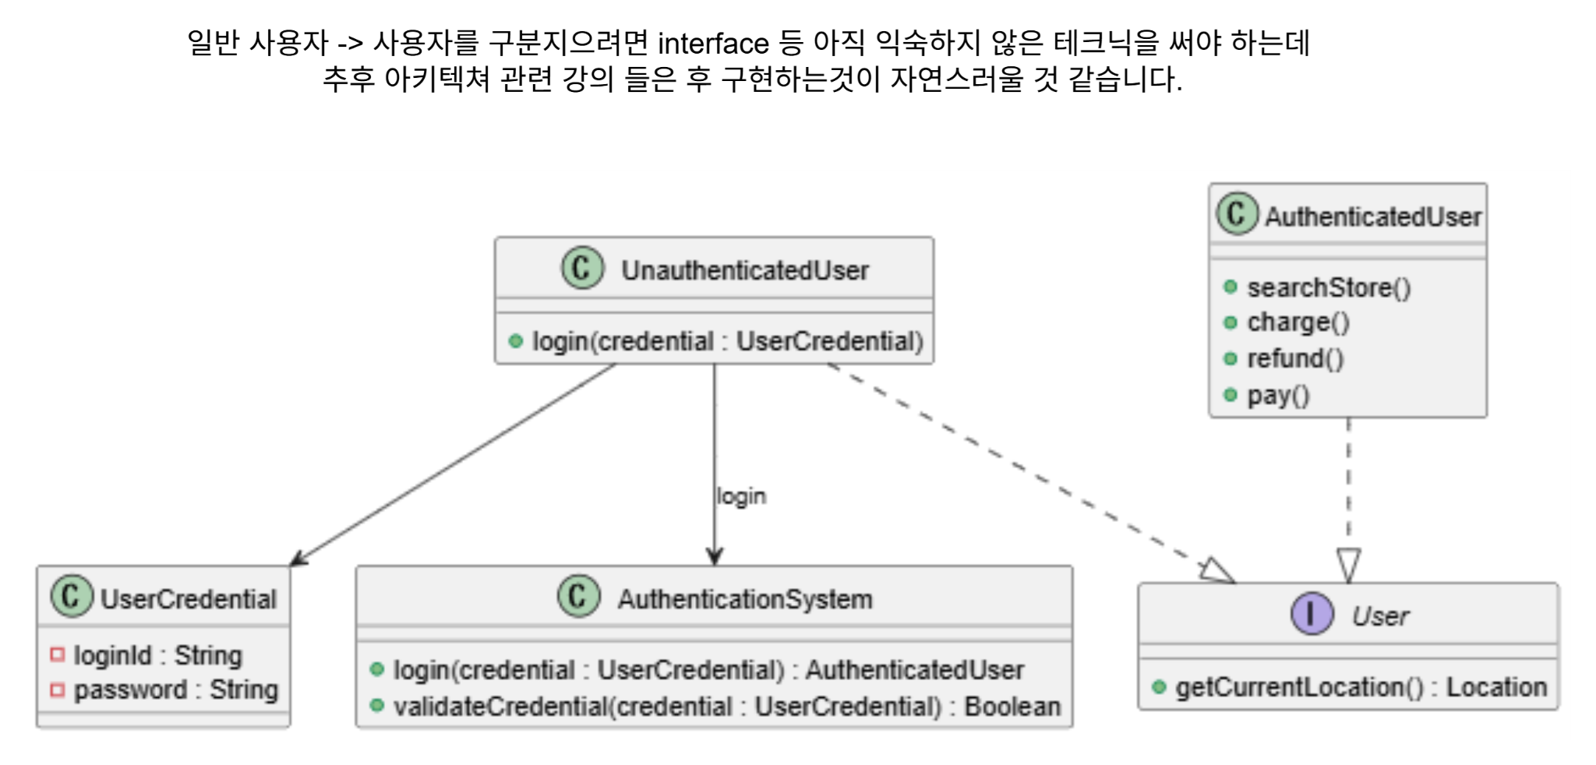
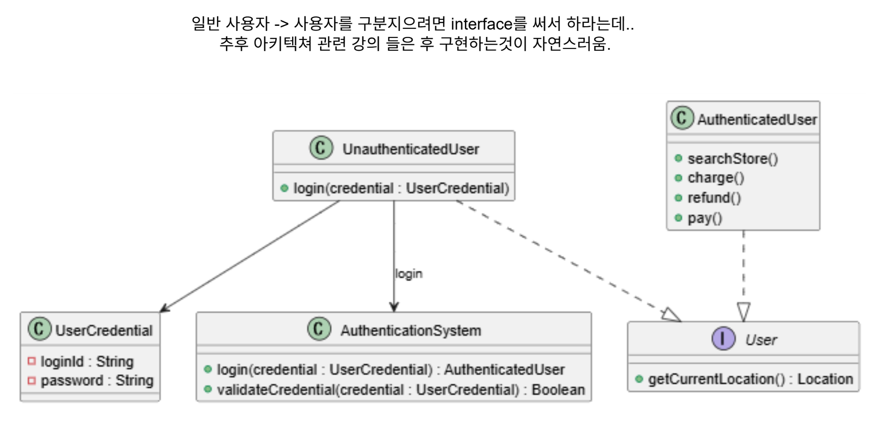
use_case_diagram - Google Drive

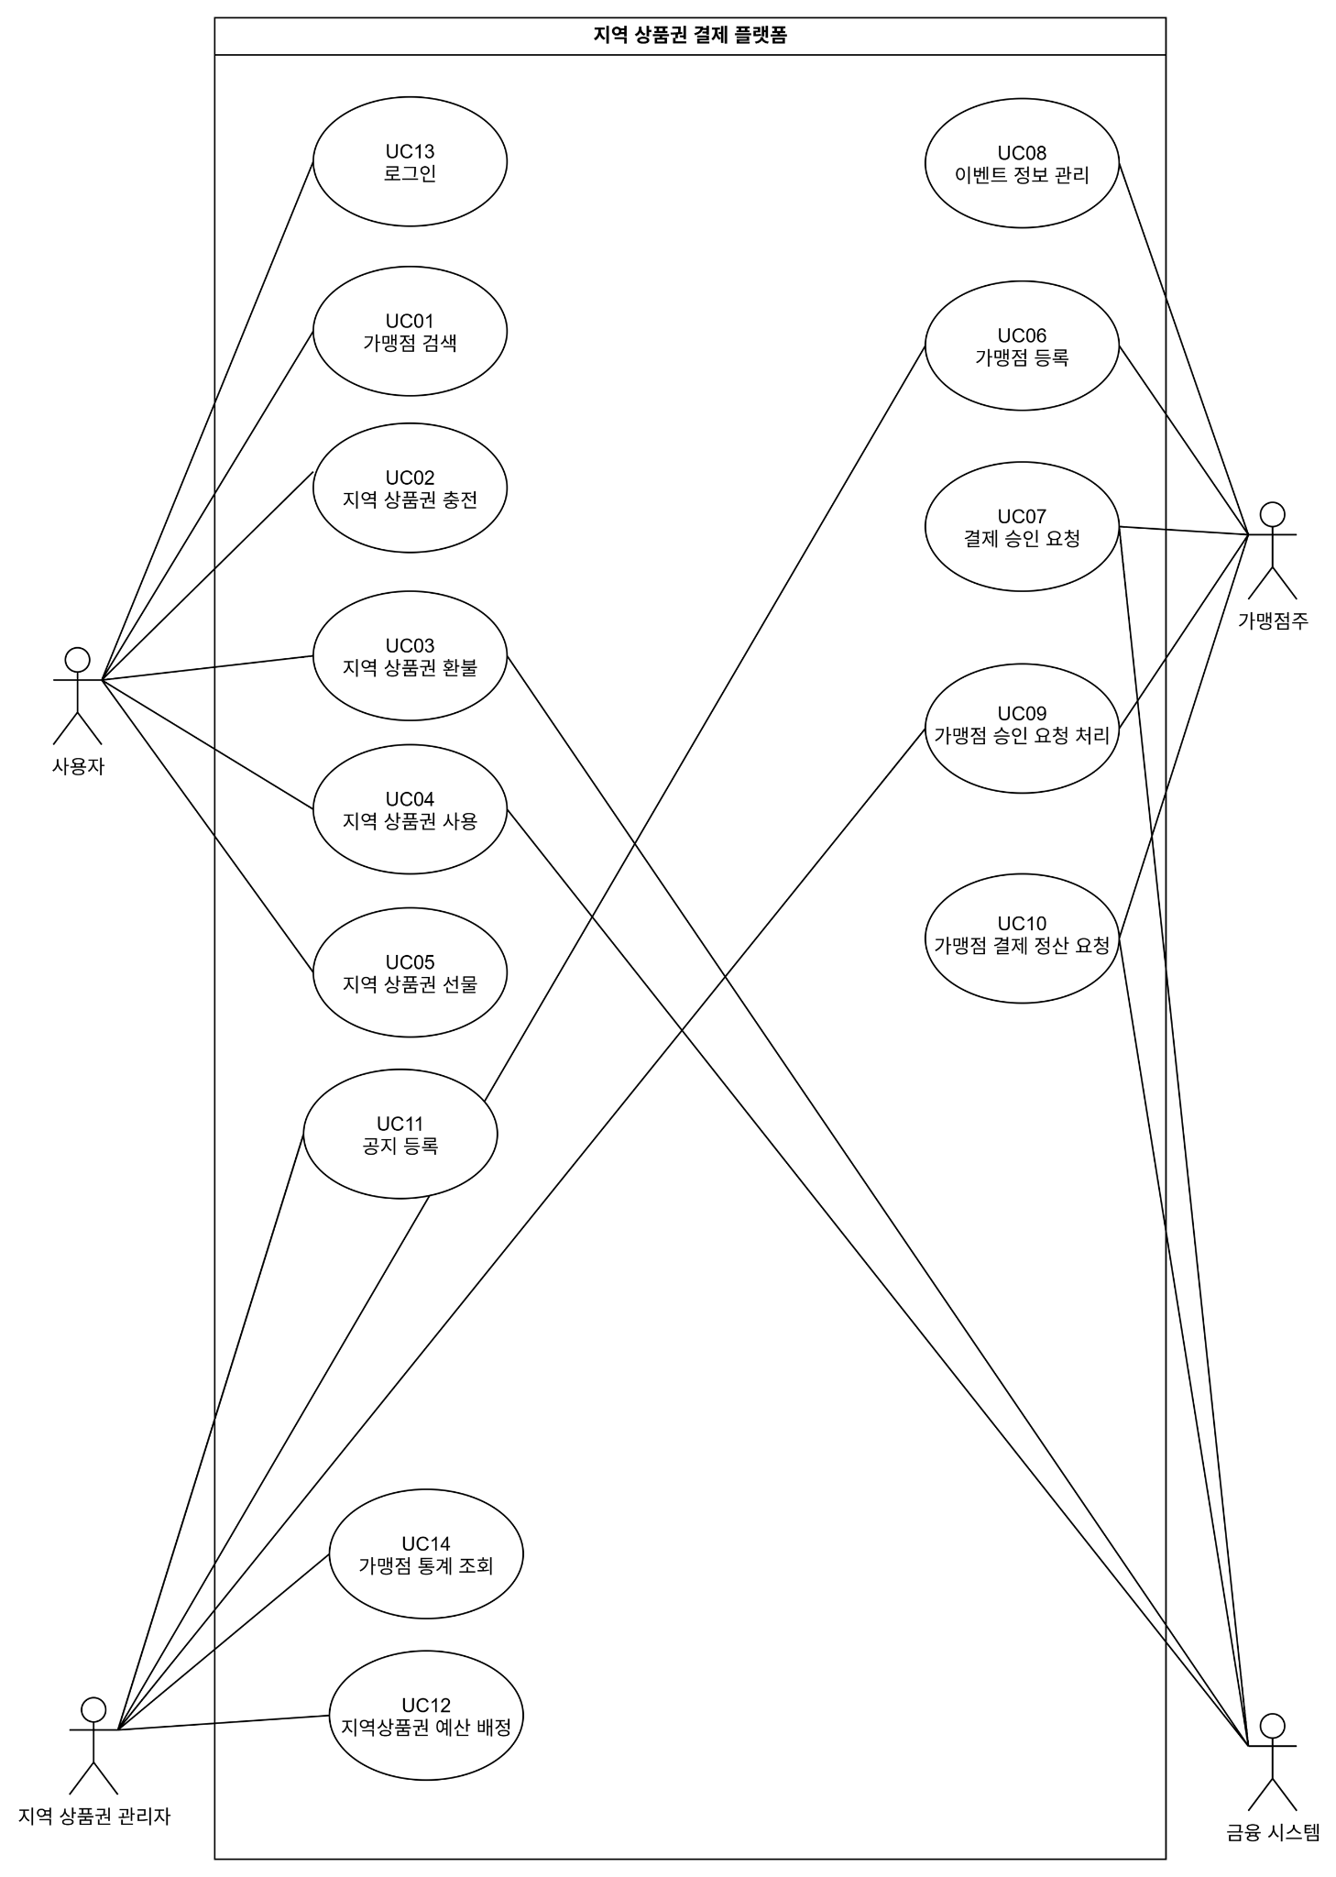
 | 지역상품권 결재 플랫폼
 |  | 보조강사 | 1. 시스템 명 표시
 |  |  | 2. 로그인
 |  |  | 3. uc 번호

 |  |  | Sequence diagram 작성 List
 |  | 1 | UC01_가맹점 검색 | 김재성
 |  | 2 | UC13_로그인 | 김재성
 |  | 3 | UC02_지역 상품권 충전 | 채수현
 |  | 4 | UC04_지역 상품권 사용 | 김나연
 |  | 5 | UC06_가맹점 등록 | 최혜민
 |  | 6 | UC10_가맹점 정산
 |  | 7 | UC12_예산 등록 | 이용한

5.System Sequence Diagram
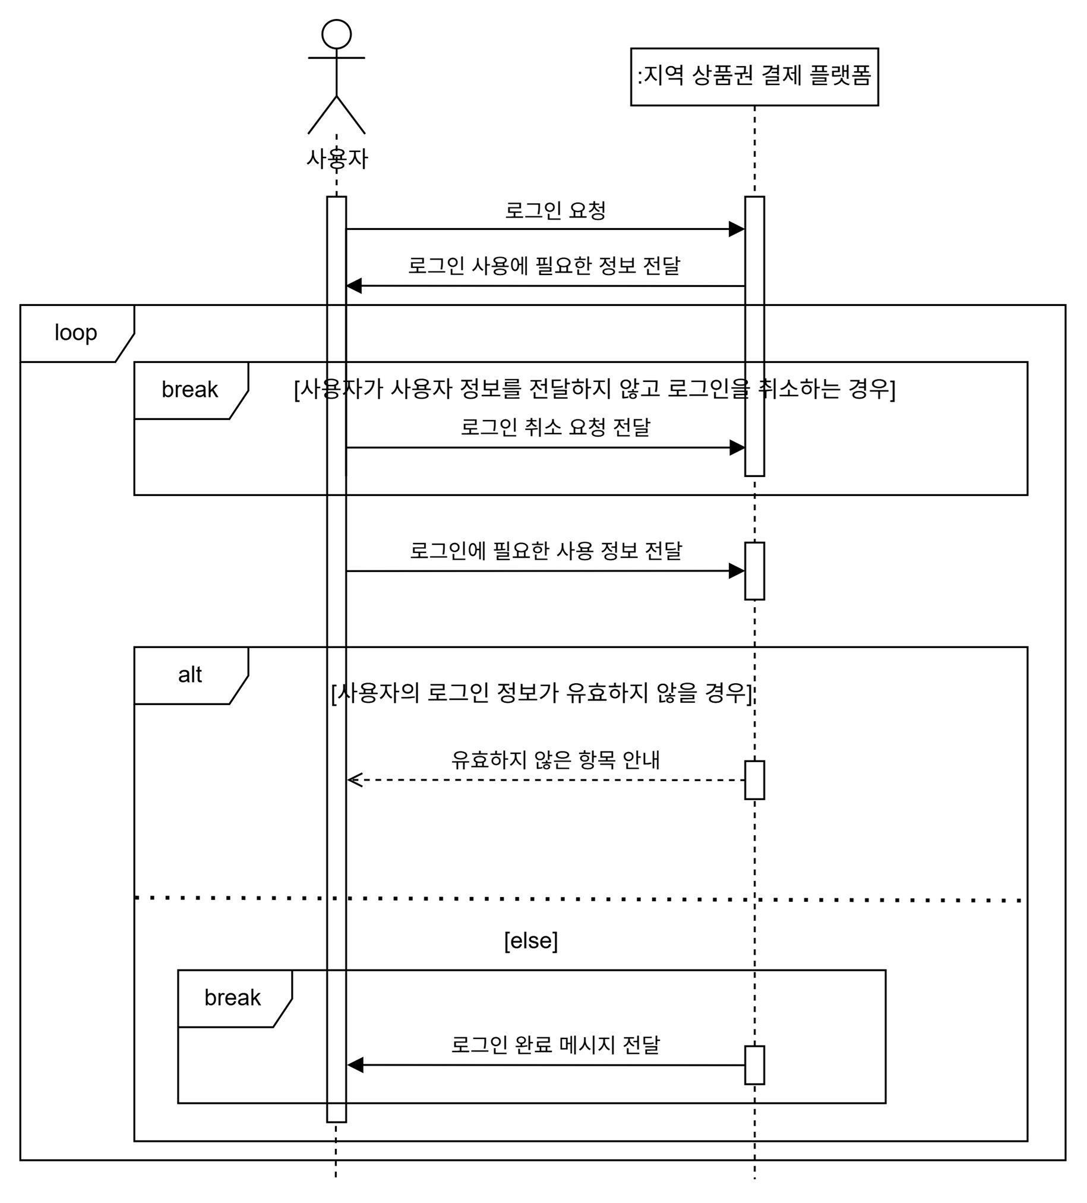
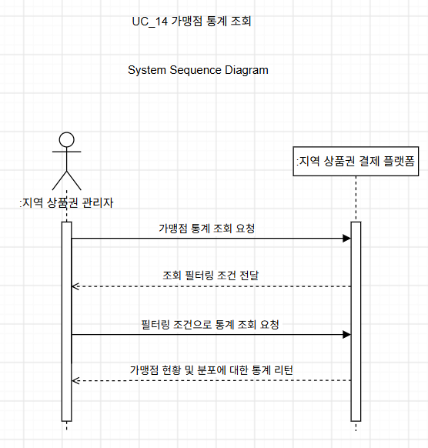
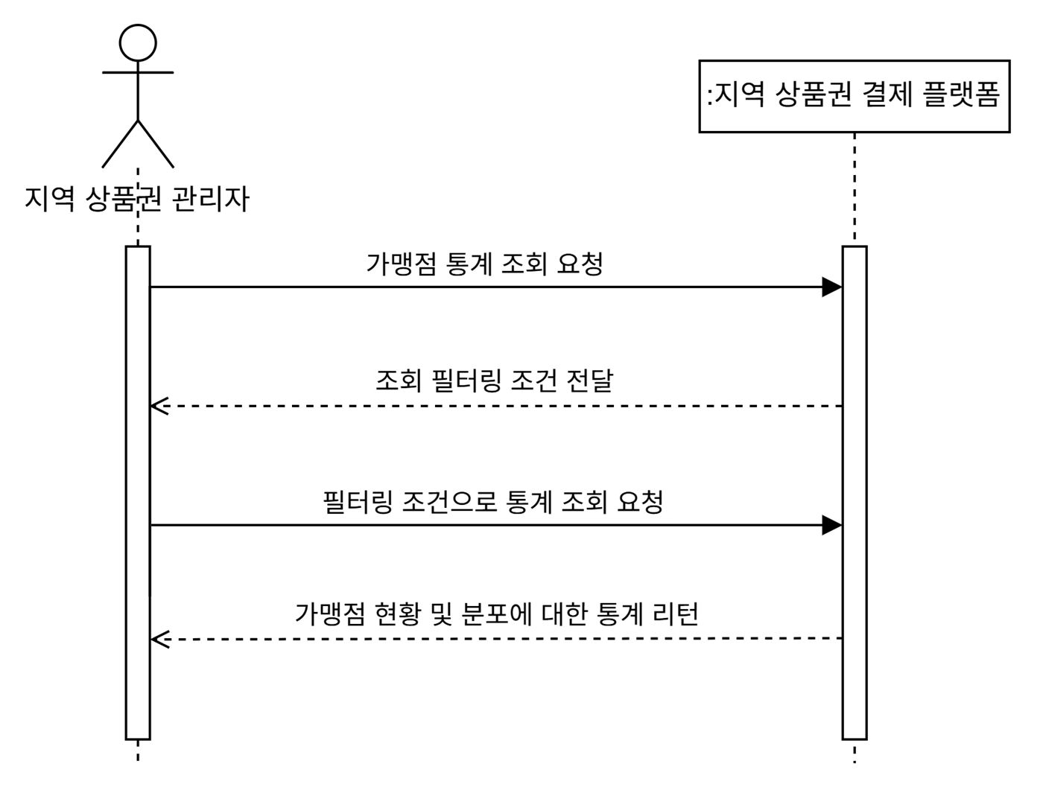
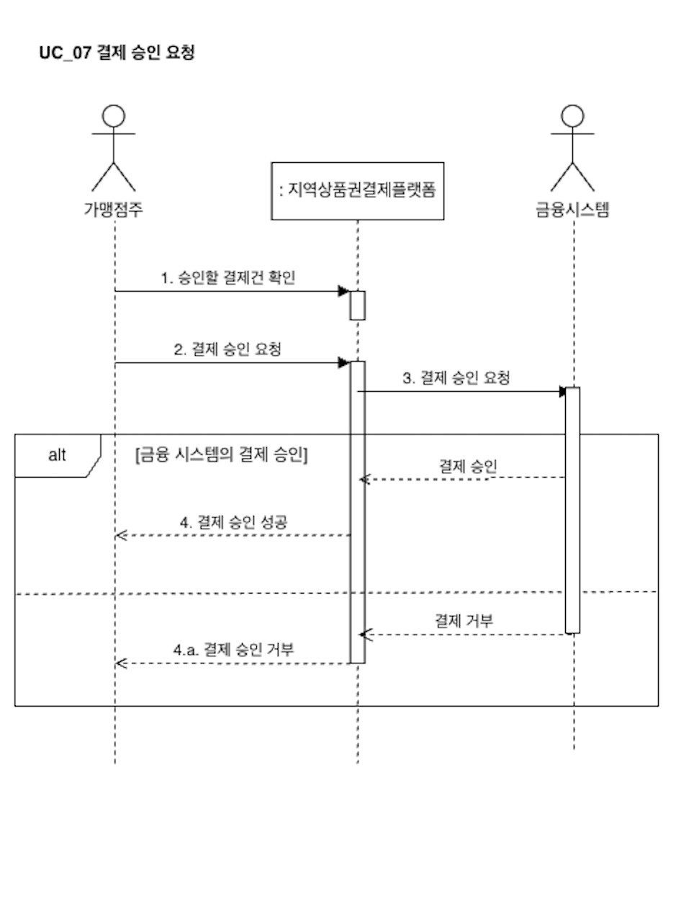
https://app.diagrams.net/#G1000-Pl_B-QAiEee_yXlGP42QltBKLfC6#%7B%22pageId%22%3A%227SM3WoK6ukh7IldZXjGo%22%7D
 |  | 1. 시스템 명 통일
UC01 가맹점 검색 | UC02 지역 상품권 충전 |  | UC03 지역 상품권 환불 | UC04 지역 상품권 사용
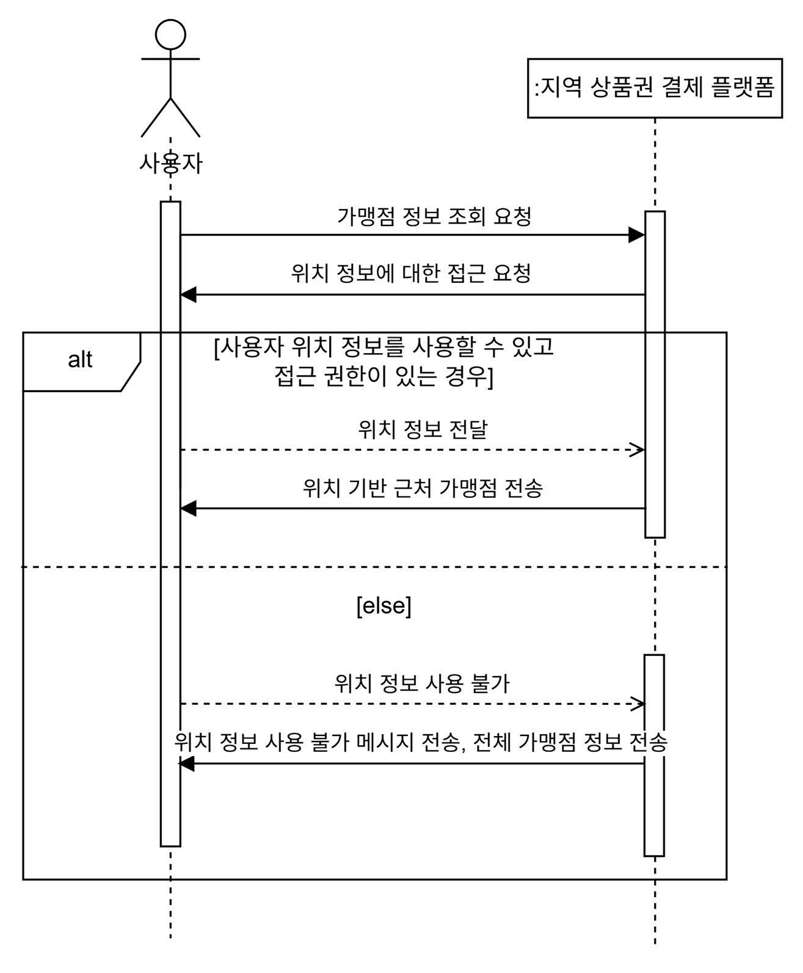
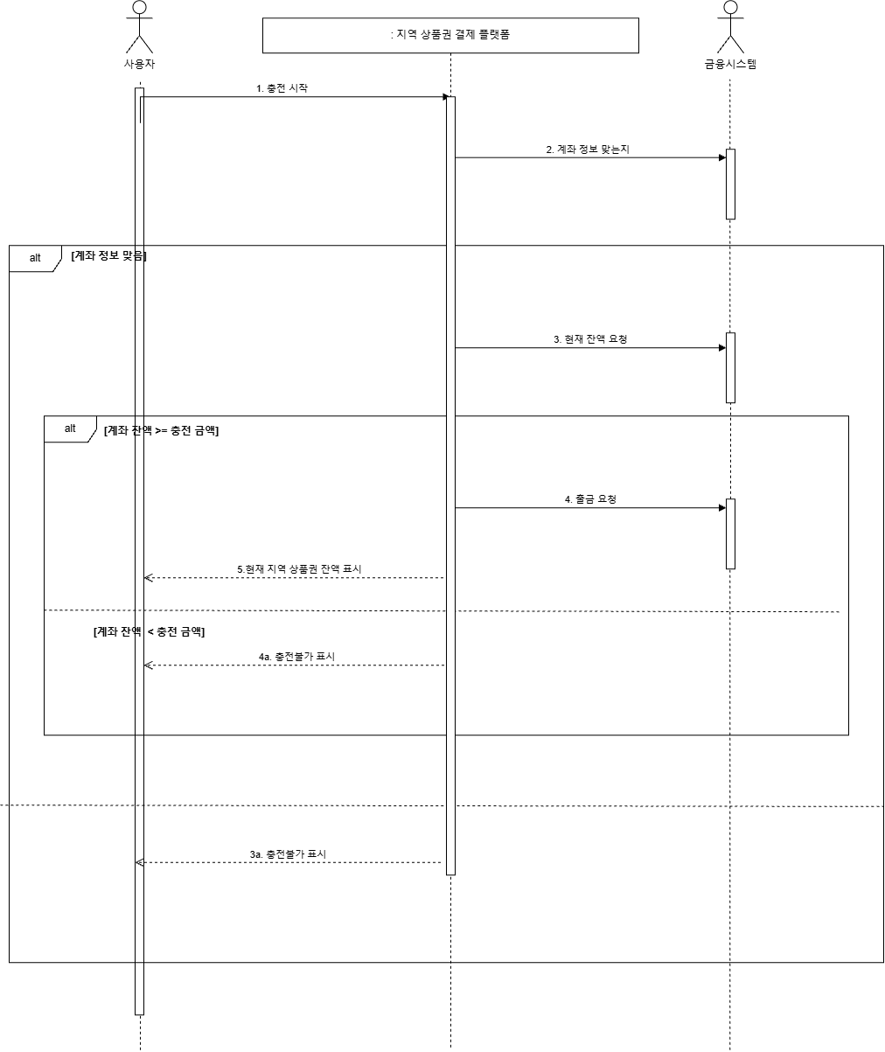
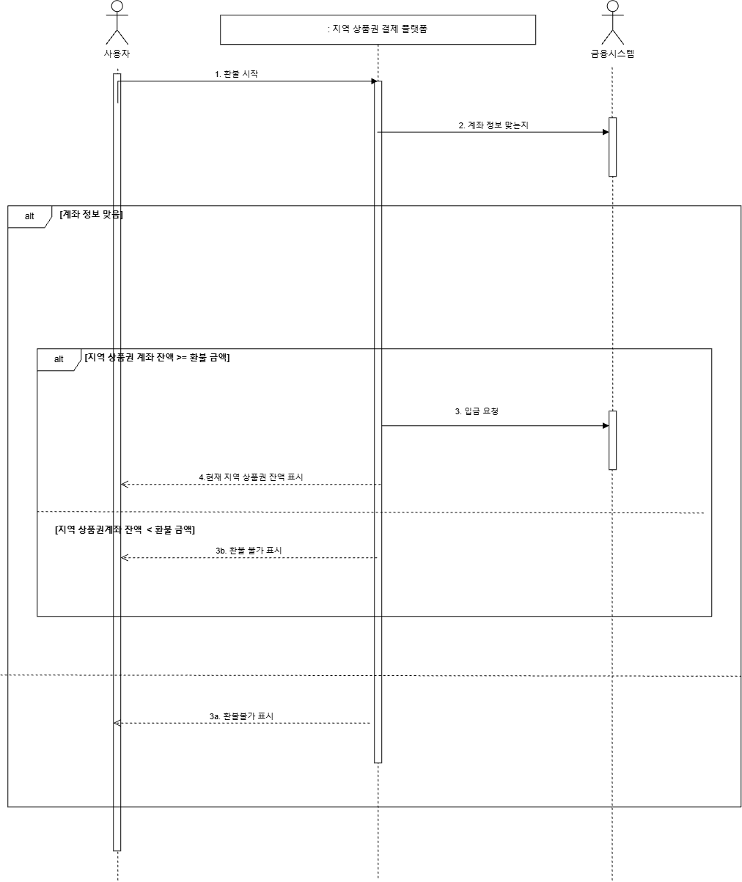
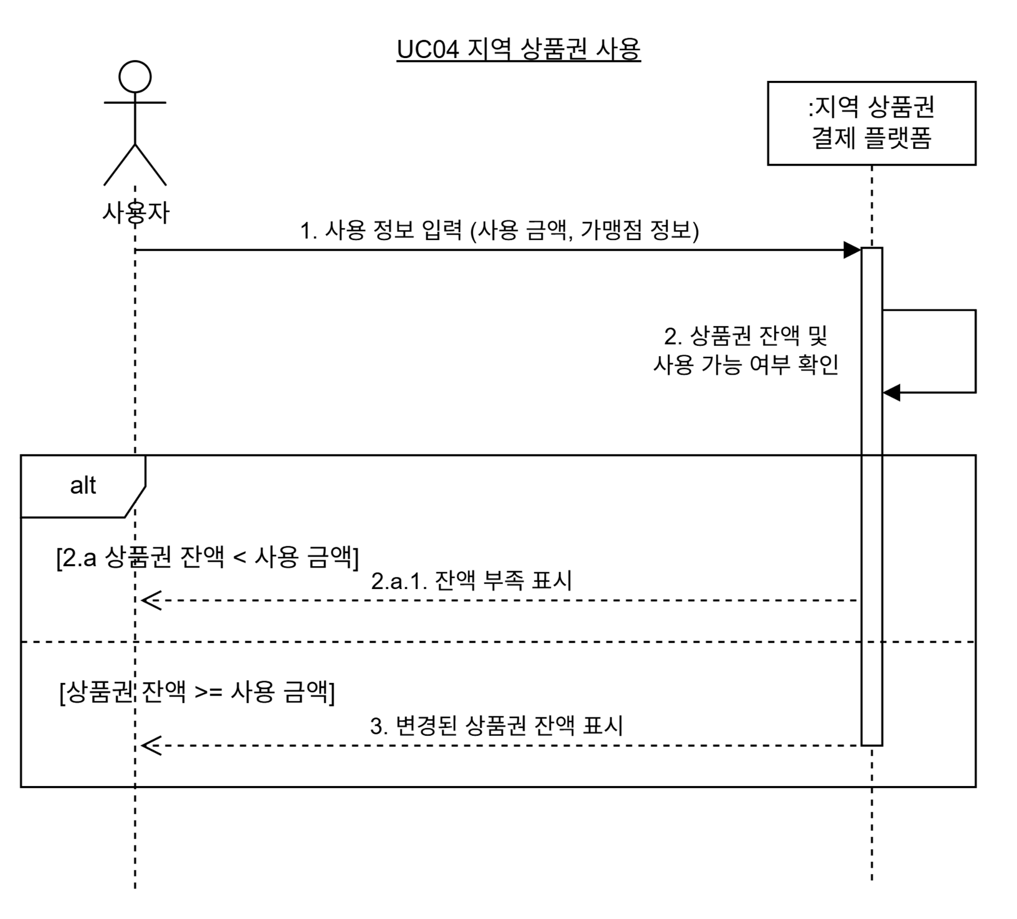

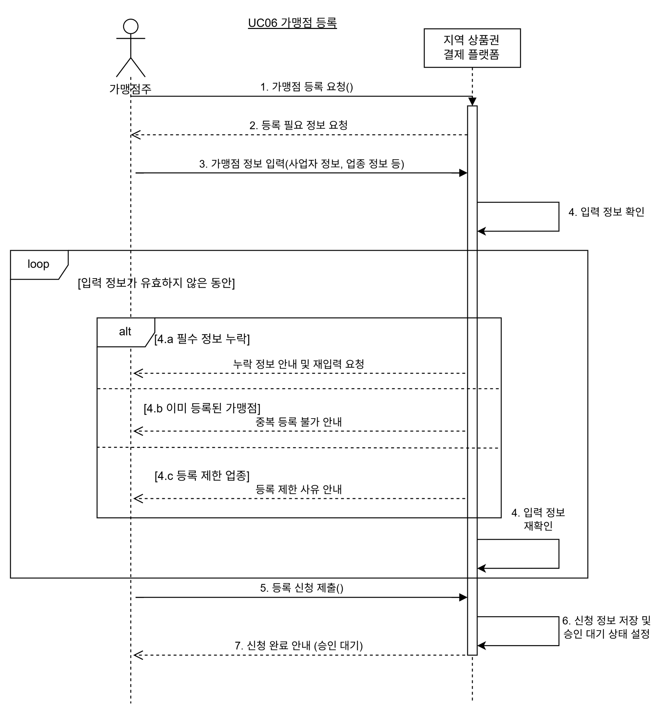
UC_05 상품권 선물 | UC06 가맹점 등록 |  | UC07 결제 승인 요청 | UC08 이벤트 정보 관리
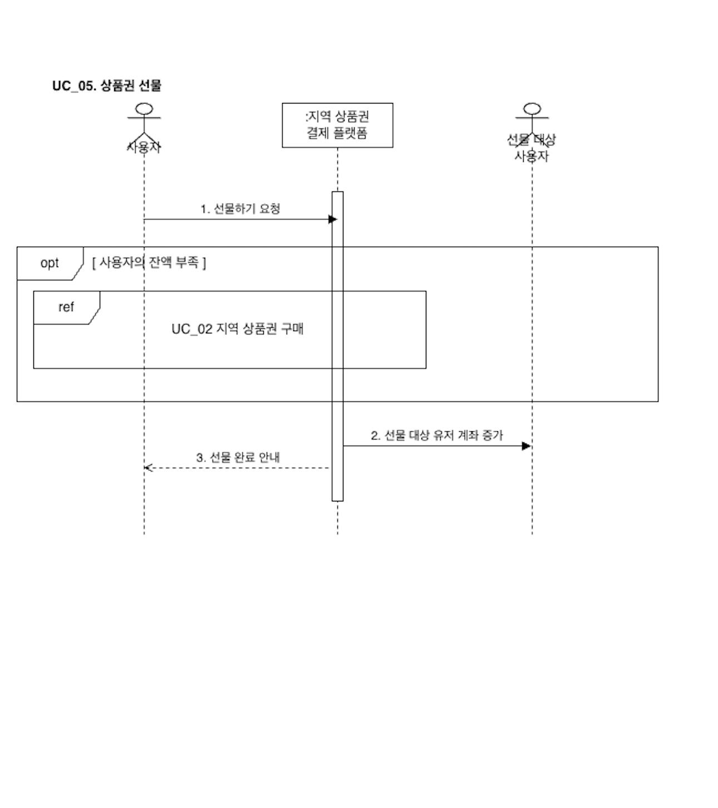
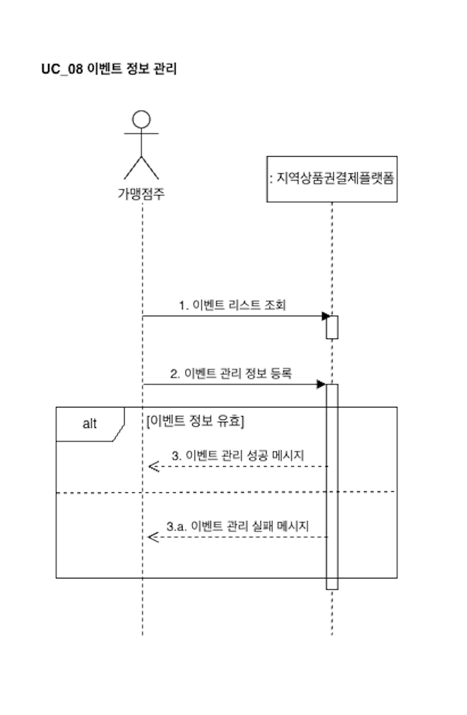

UC09 가맹점 승인 요청 처리 | UC10 가맹점 결제 정산 요청 |  | UC11 공지 등록 | UC12 지역 상품권 예산 배정
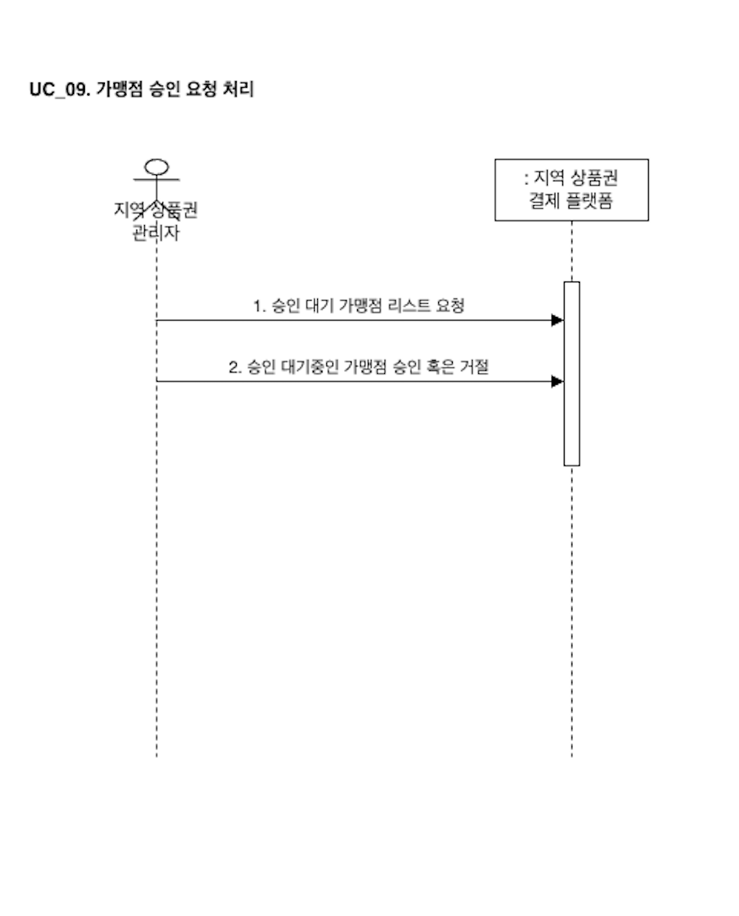
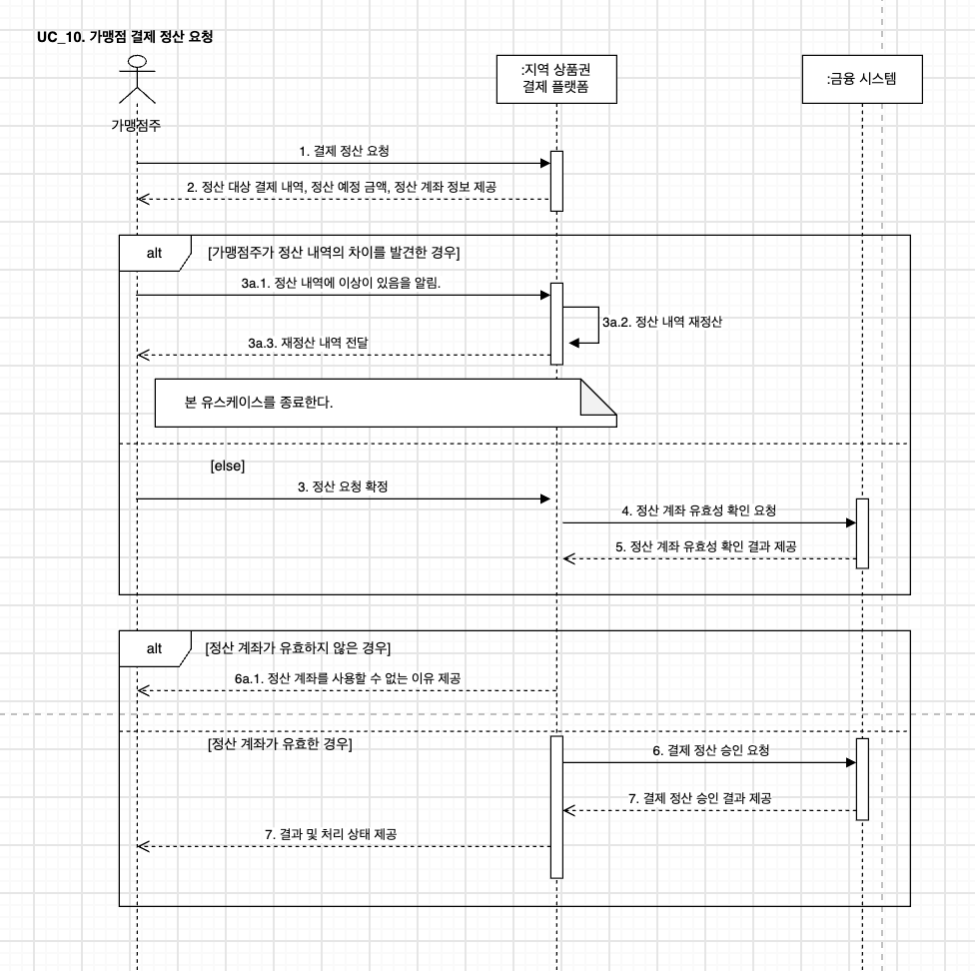
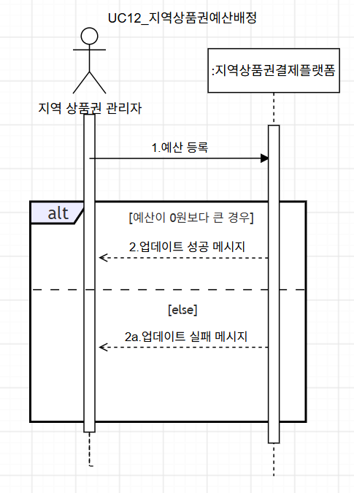
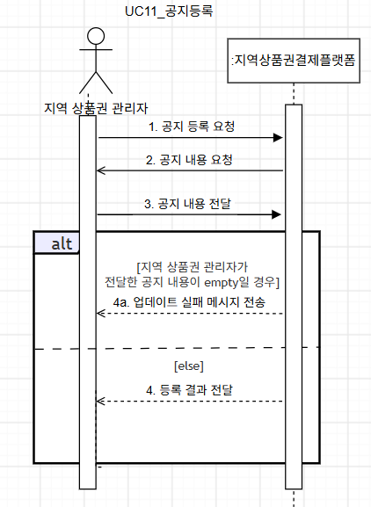

UC13 로그인 | UC14 가맹점 통계 조회

6.Sequence Diagram
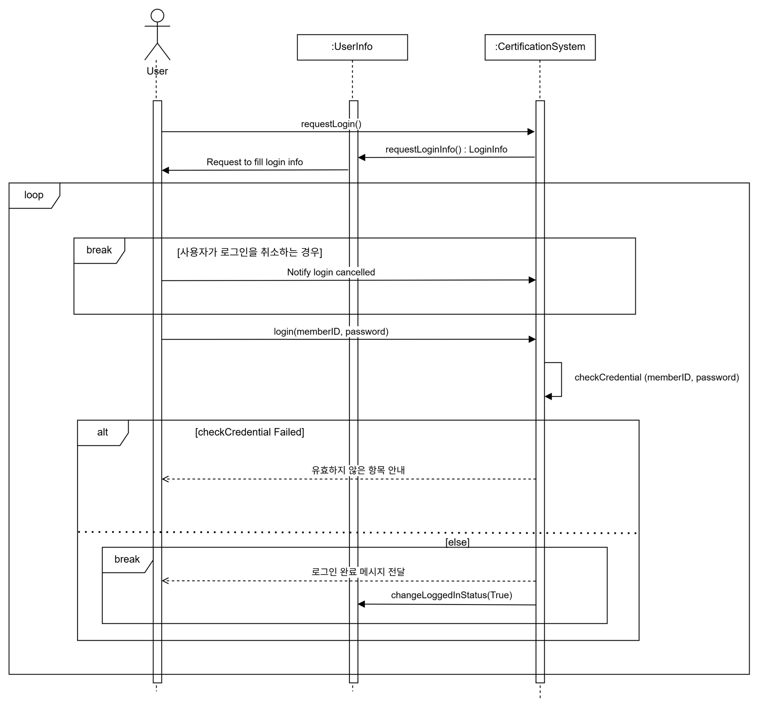
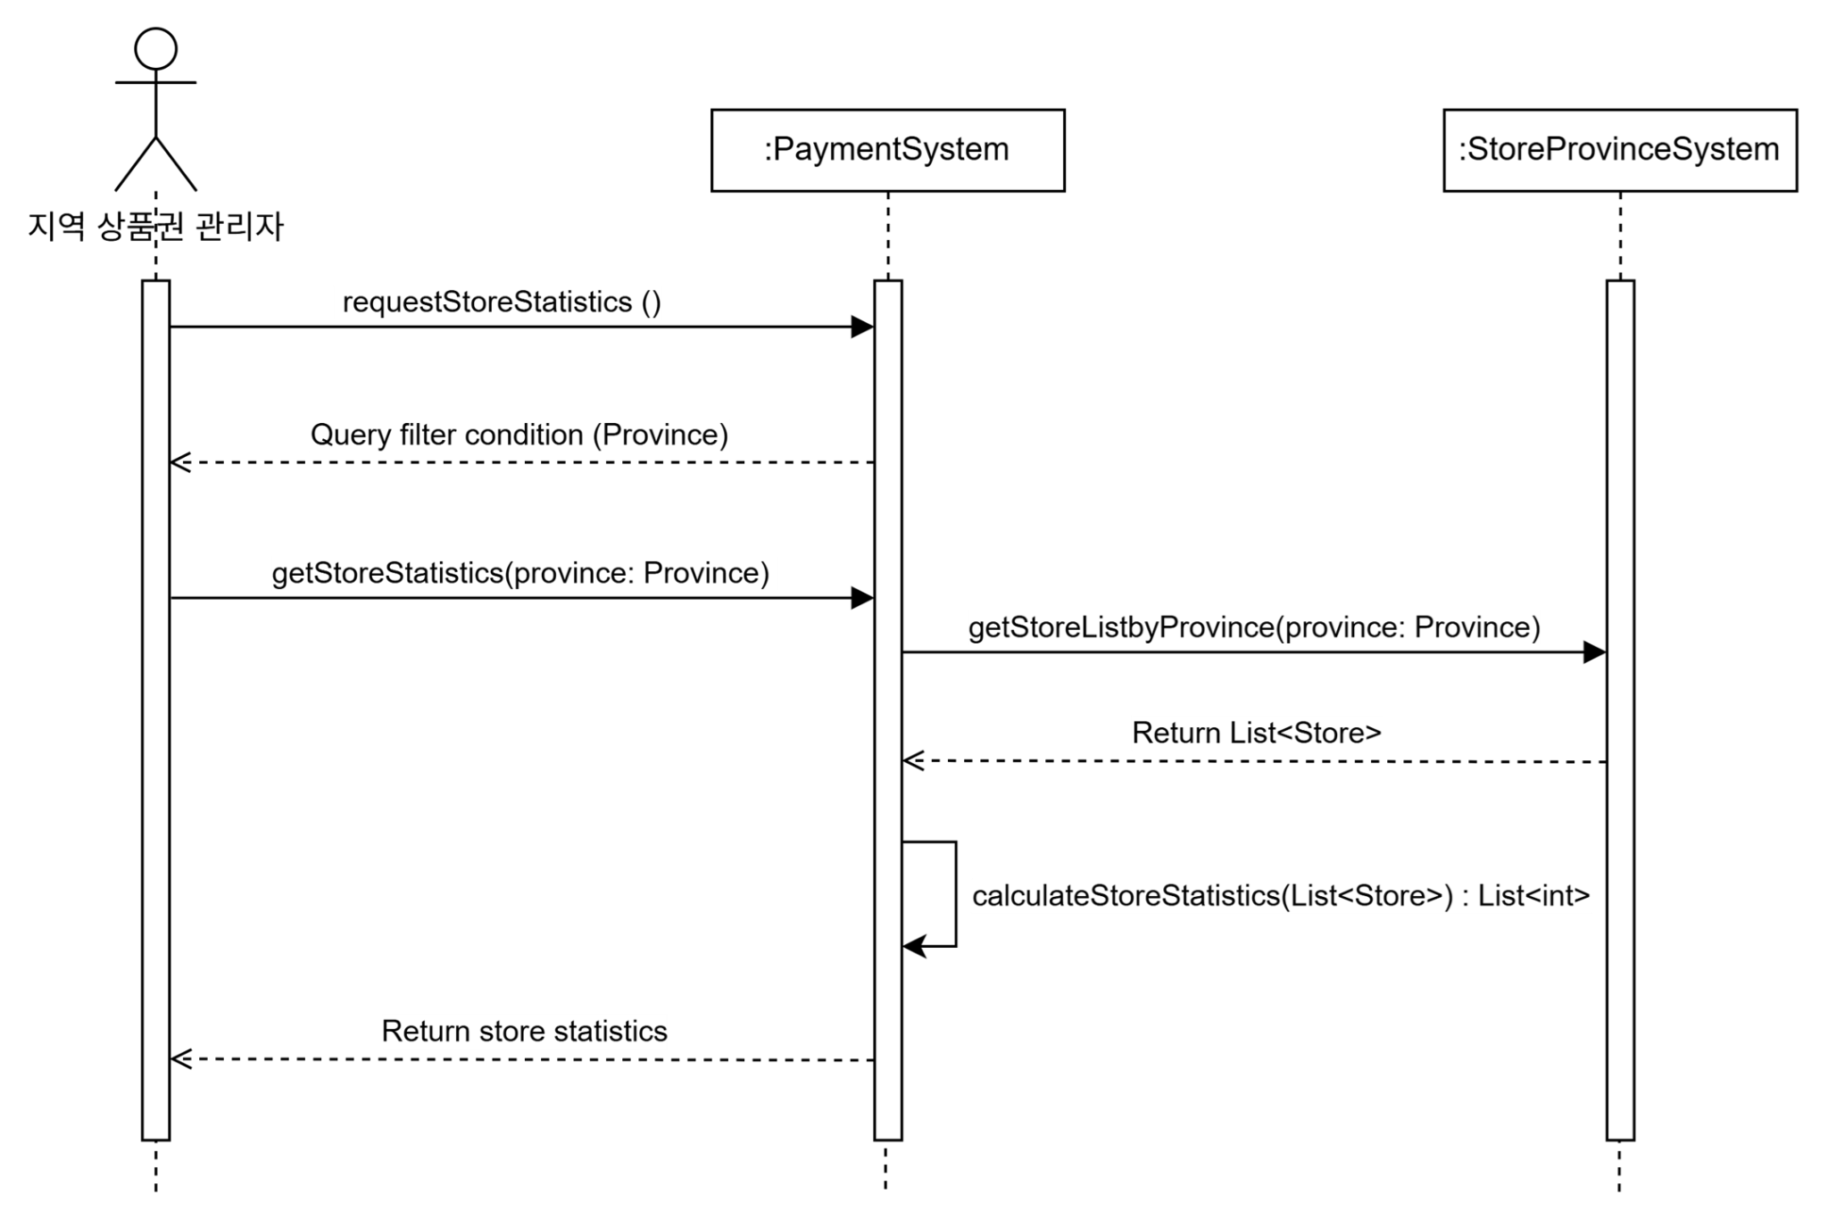
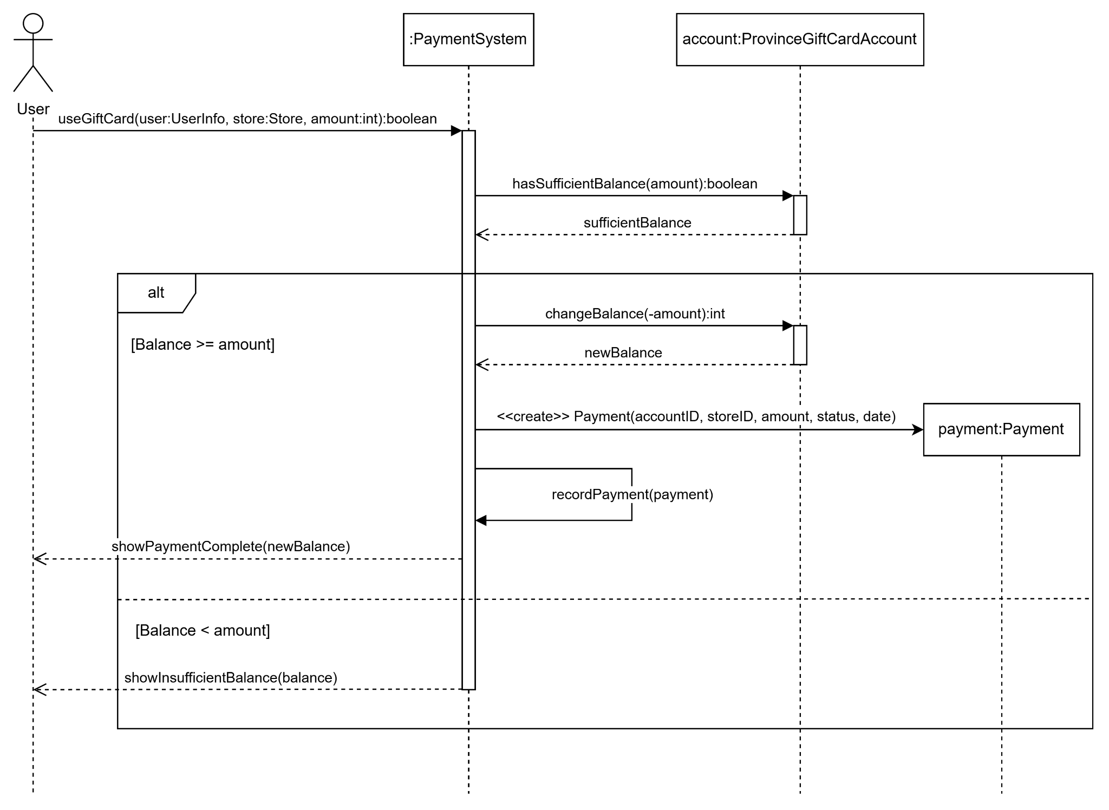
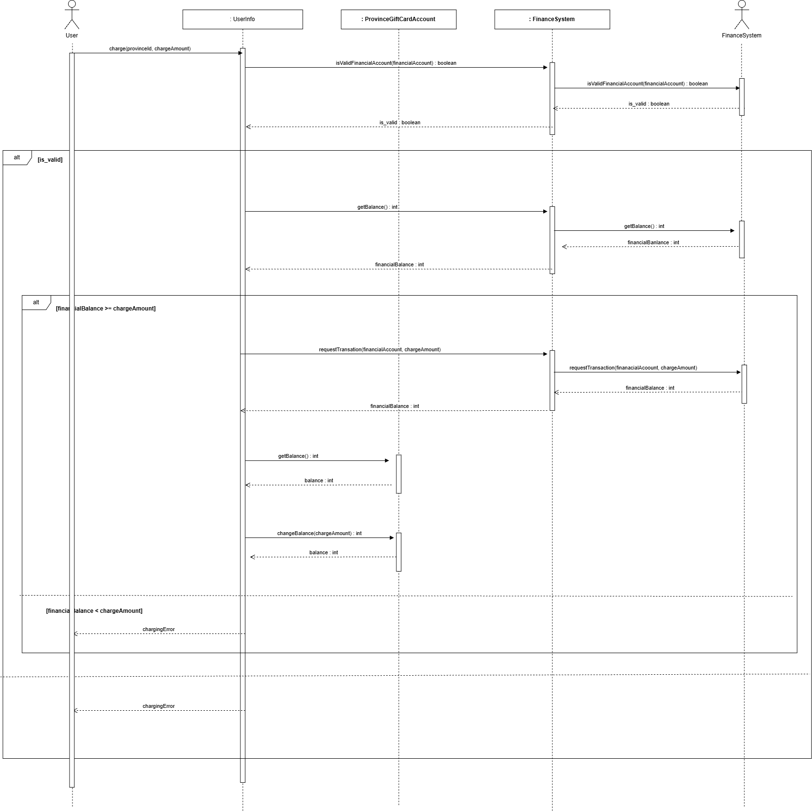
UC01 가맹점 검색 | UC02 지역 상품권 충전 | UC03 지역 상품권 환불 | UC04 지역 상품권 사용
 |  | 미진행

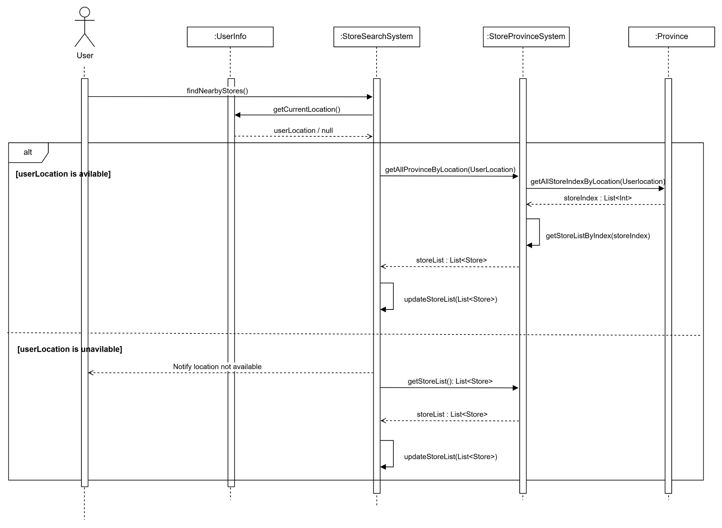

UC05 상품권 선물 | UC06 가맹점 등록 | UC07 결제 승인 요청 | UC08 이벤트 정보 관리
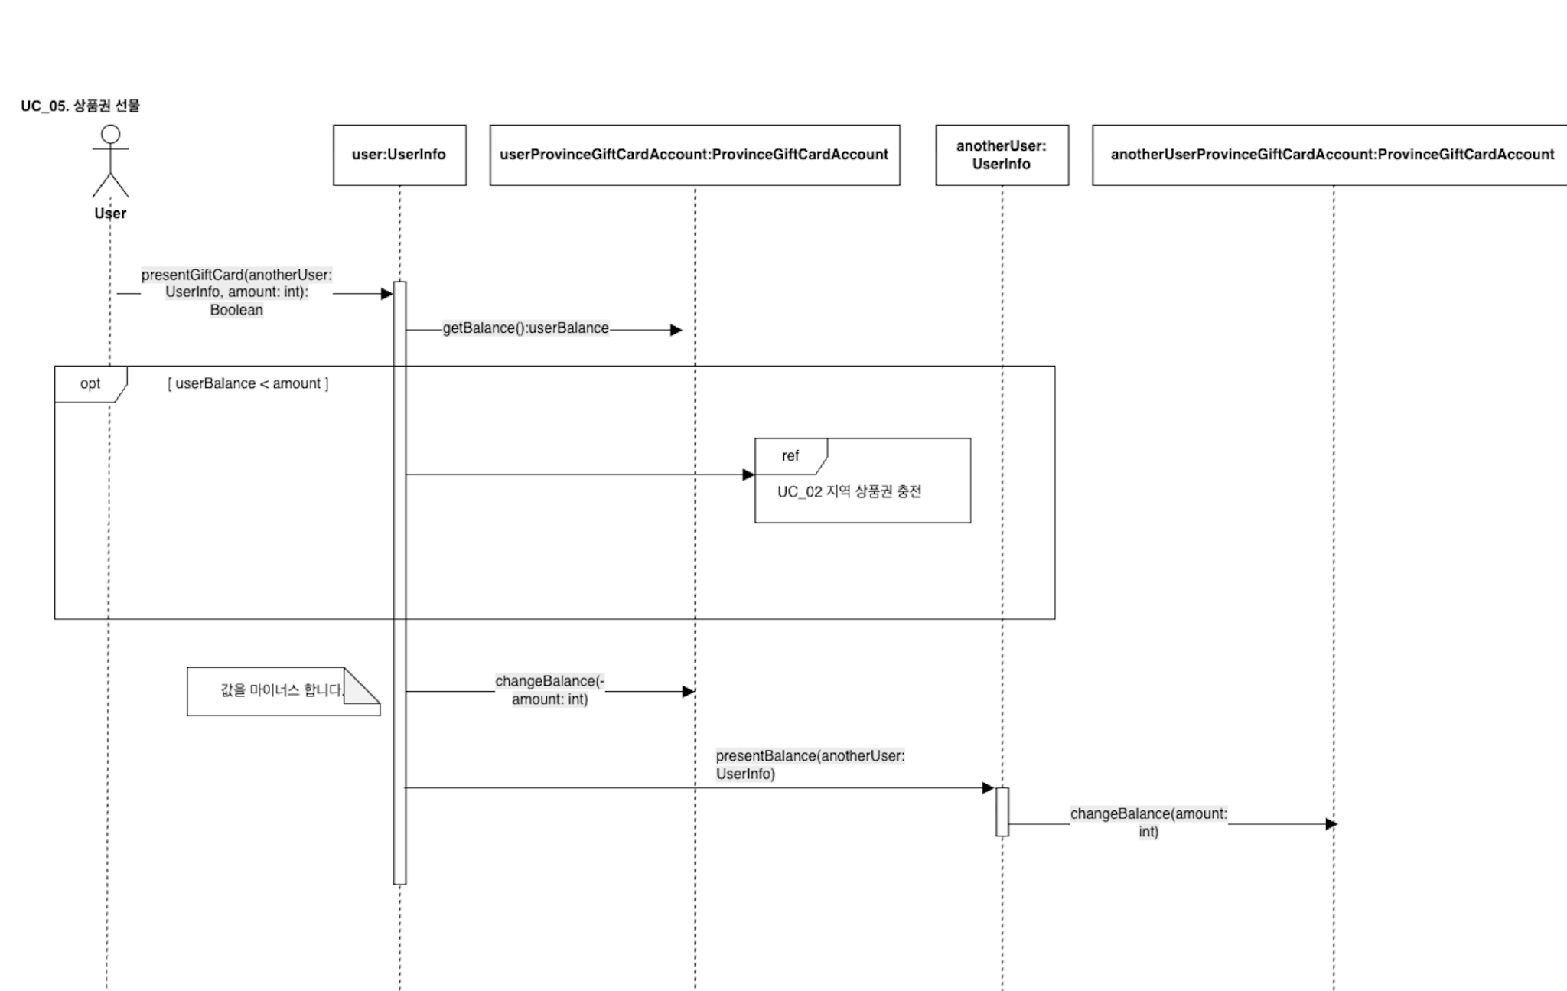 | 미진행 | 미진행 | 미진행

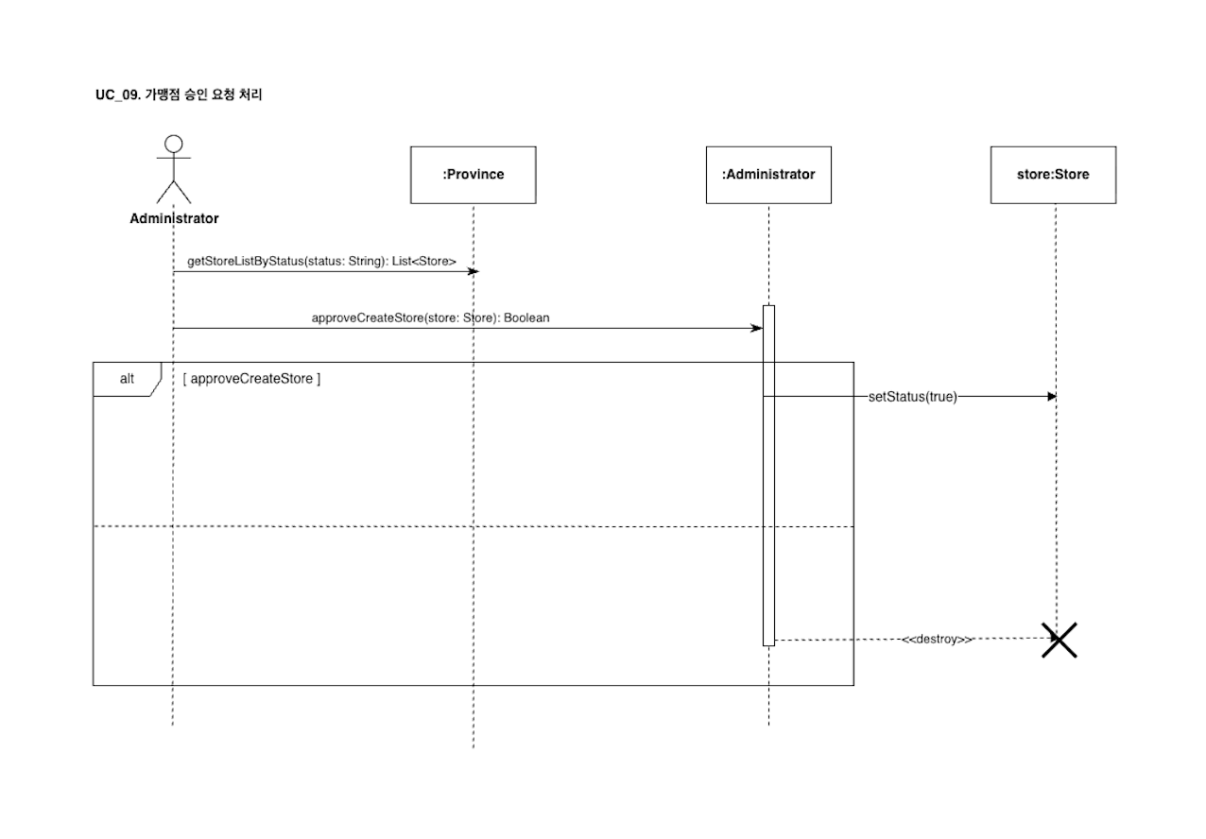
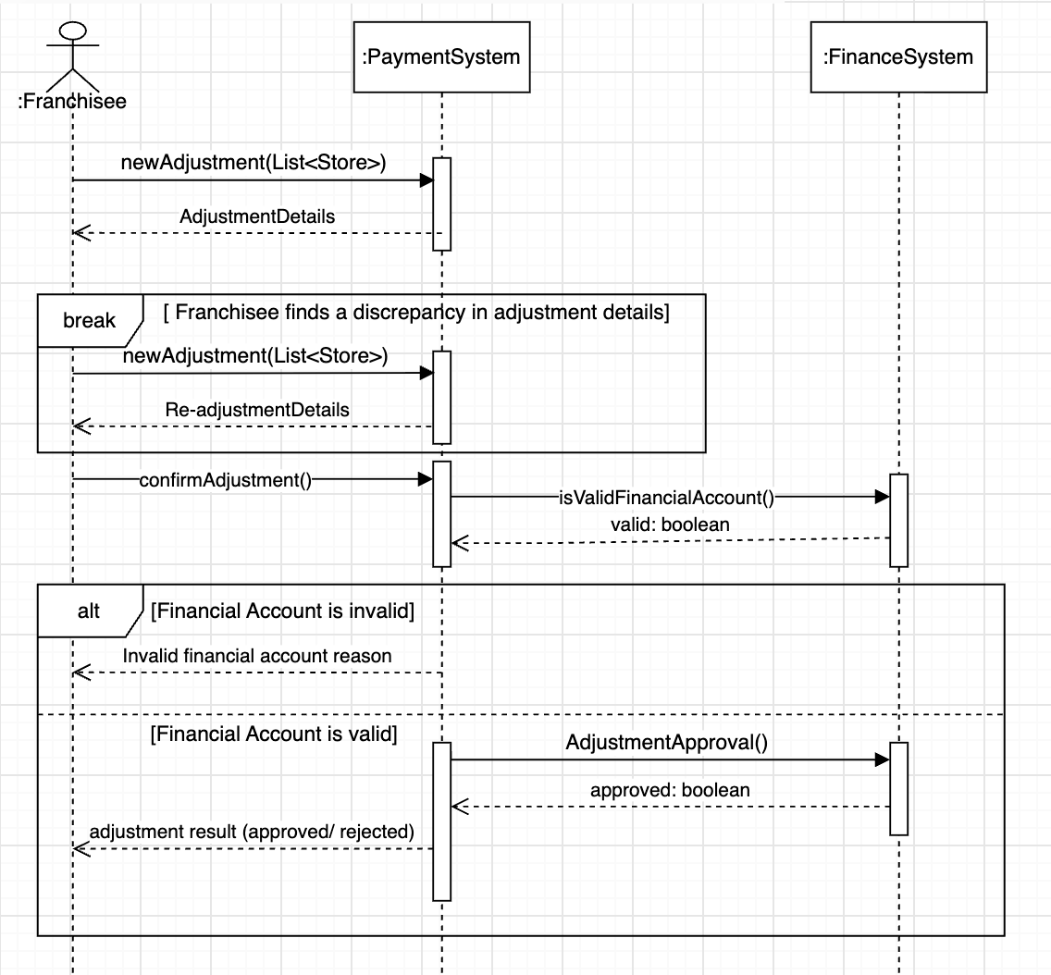
UC09 가맹점 승인 요청 처리 | UC10 가맹점 결제 정산 요청 | UC11 공지 등록 | UC12 지역 상품권 예산 배정
 |  | 미진행

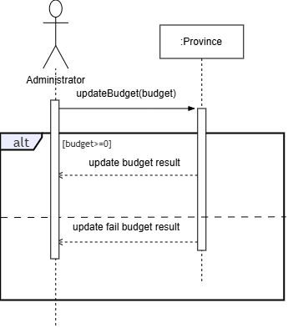

UC13 로그인 | UC14 가맹점 통계 조회

4.Domain Model
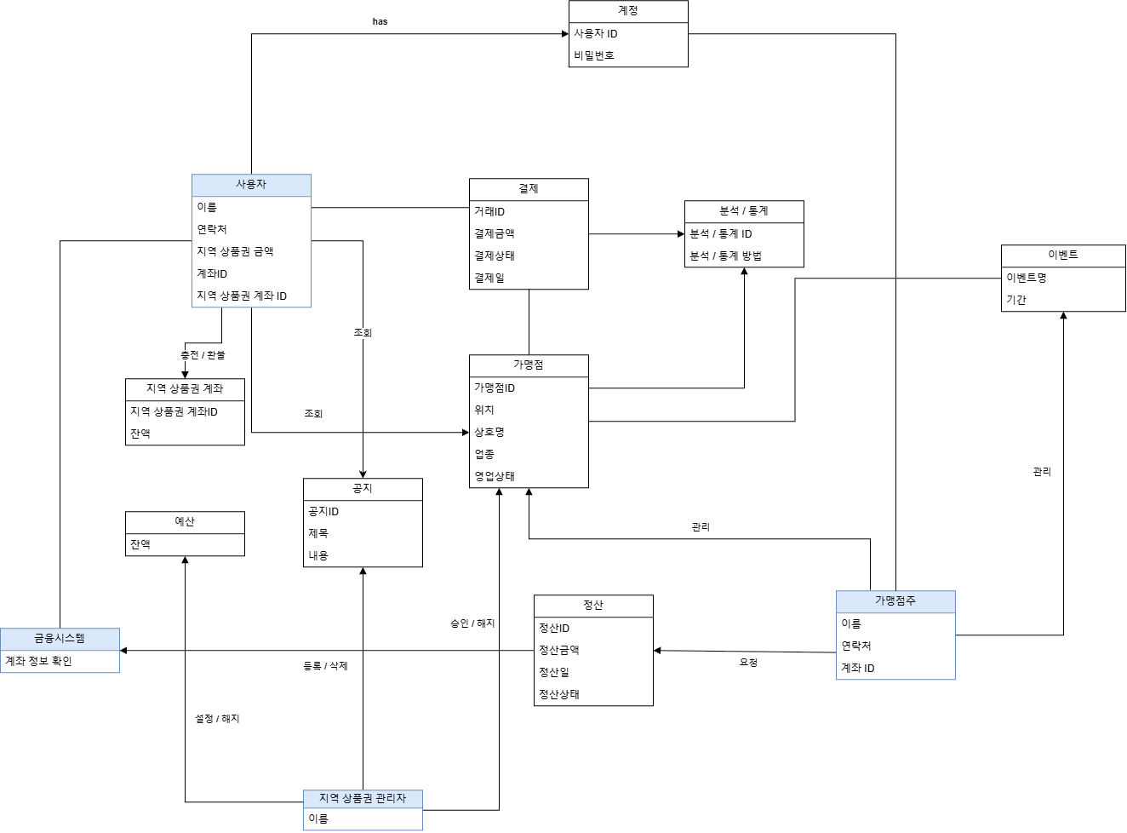
DID | Domain | 설명
D1 | 사용자 | 사용자의 금융계좌, 지역 상품권 계좌번호에 대한 정보를 저장
D2 | 지역 상품권 계좌 | 사용자의 지역 상품권 결제 플랫폼 내에서 사용되는 계좌에 대한 정보를 저장
D3 | 결제 | 사용자가 가맹점에 대해 비용을 지불하는 기능
D4 | 가맹점 | 지역 상품권 결제 플랫폼 내에 등록된 가맹점에 대한 정보
D5 | 계정 | 사용자가 지역 상품권 결제 플랫폼에 로그인할 수 있는 인증정보 저장
D6 | 분석 / 통계 | 플랫폼 내에서 진행된 결제에 대한 분석 / 통계를 진행하는 모듈
D7 | 이벤트 | 가맹점주가 진행할 수 있는 가맹점 이벤트에 대한 정보를 저장
D8 | 정산 | 가맹점주가 금융시스템으로부터 가맹점에서 발생한 수익을 정산받을 수 있는 모듈
D9 | 가맹점주 | 가맹점주의 금융계좌에 대한 정보를 저장
D10 | 예산 | 지역 상품권 관리자가 각 지역의 예산 상한선을 정할 수 있는 기능
D11 | 공지 | 지역 상품권 관리자가 지역의 공지를 작성하는 모듈
D12 | 지역 상품권 관리자 | 가맹점 추가 / 해지 시 승인하는 기능을 담당하는 모듈
D13 | 금융시스템 | 사용자의 지역 상품권 충전, 가맹점주의 정산 기능

7.ClassDiagram
